Sheet1
Timisoara to Bucharest

Road 1: | Road 2: | Road 3: | Road 4: | Road 5: | Road 6:
536 | 568 | 693 | 725 | 615 | 720

 |  |  |  |  |  |  |  |  | Starting vortex Timisoara
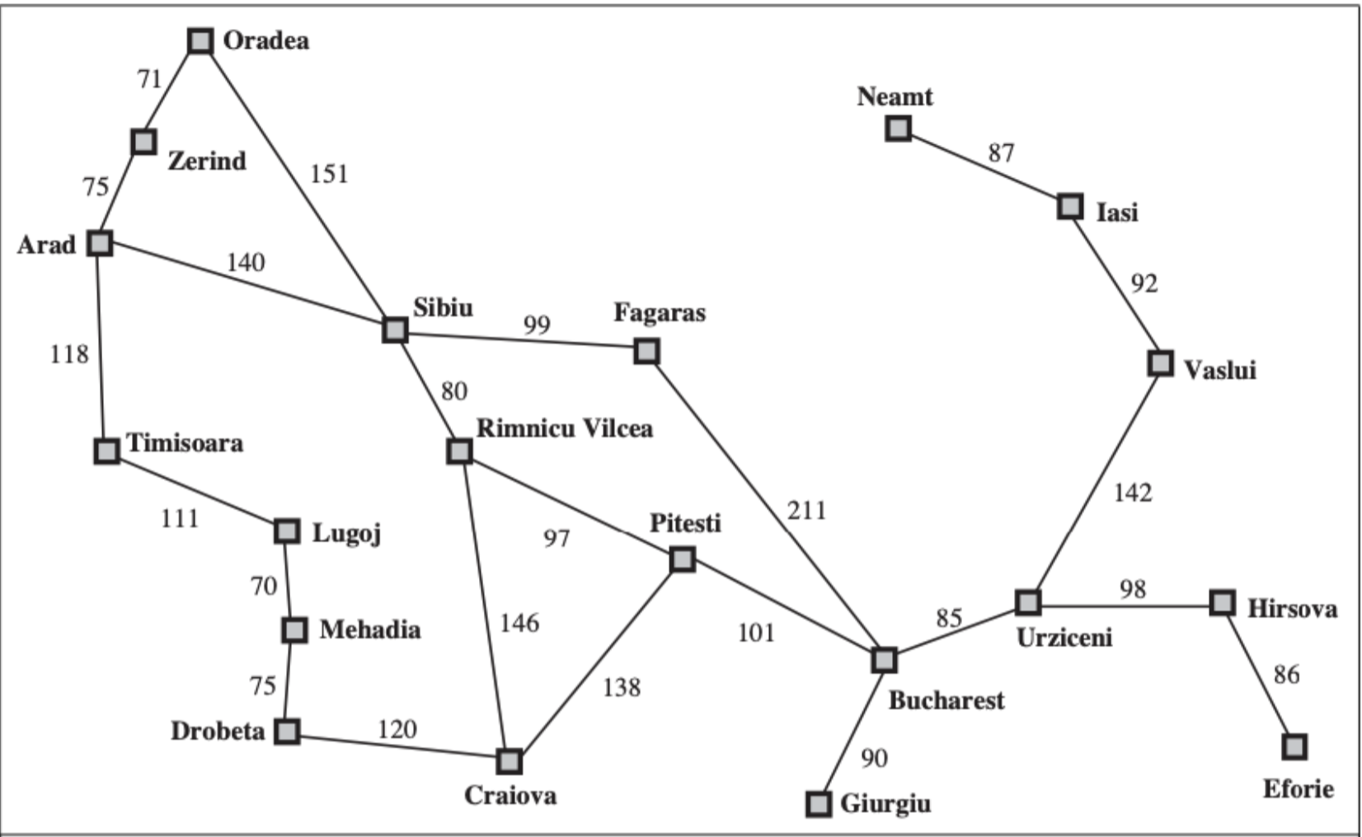
 |  |  |  |  |  |  |  |  | selected new vortex | Arad | Zerind | Oradea | Sibiu | Fagaras | Rimnicu Vilcea | Lugoj | Mehadia | Drobeta | Craiova | Pitesti | Bucharest |  | n | Node | Total Cost From Start | Previous node
 |  |  |  |  |  |  |  |  | Lugoj | 118 | ∞ | ∞ | ∞ | ∞ | ∞ | 111 | ∞ | ∞ | ∞ | ∞ | ∞ |  | 0 | Timisoara | 0 | Timisoara
 |  |  |  |  |  |  |  |  | Arad | 118 | ∞ | ∞ | ∞ | ∞ | ∞ | 111 | 181 | ∞ | ∞ | ∞ | ∞ |  | 1 | Lugoj | 111 | Timisoara
 |  |  |  |  |  |  |  |  | Zerind | 118 | 193 | ∞ | 258 | ∞ | ∞ | 111 | 181 | ∞ | ∞ | ∞ | ∞ |  | 2 | Arad | 118 | Timisoara
 |  |  |  |  |  |  |  |  | Mehadia | 118 | 193 | 264 | 258 | ∞ | ∞ | 111 | 181 | ∞ | ∞ | ∞ | ∞ |  | 3 | Zerind | 193 | Arad
 |  |  |  |  |  |  |  |  | Drobeta | 118 | 193 | 264 | 258 | ∞ | ∞ | 111 | 181 | 256 | ∞ | ∞ | ∞ |  | 4 | Oradea | 264 | Zerind
 |  |  |  |  |  |  |  |  | Sibiu | 118 | 193 | 264 | 258 | ∞ | ∞ | 111 | 181 | 256 | ∞ | ∞ | ∞ |  | 5 | Sibiu | 258 | Arad
 |  |  |  |  |  |  |  |  | Oradea | 118 | 193 | 264 | 258 | ∞ | ∞ | 111 | 181 | 256 | 376 | ∞ | ∞ |  | 6 | Fagaras | 357 | Sibiu
 |  |  |  |  |  |  |  |  | Rimnicu Vilcea | 118 | 193 | 264 | 258 | 357 | 338 | 111 | 181 | 256 | 376 | ∞ | ∞ |  | 7 | R.V. | 338 | Sibiu
 |  |  |  |  |  |  |  |  | Fagaras | 118 | 193 | 264 | 259 | 357 | 338 | 111 | 181 | 256 | 376 | ∞ | ∞ |  | 8 | Mehadia | 181 | Lugoj
 |  |  |  |  |  |  |  |  | Craiova | 118 | 193 | 264 | 260 | 357 | 338 | 111 | 181 | 256 | 376 | ∞ | ∞ |  | 9 | Drobeta | 256 | Mehadia
 |  |  |  |  |  |  |  |  | Pitesti | 118 | 193 | 264 | 261 | 357 | 338 | 111 | 181 | 256 | 376 | 435 | 568 |  | 10 | Craiova | 376 | Drobeta
 |  |  |  |  |  |  |  |  | Bucharest | 118 | 193 | 264 | 262 | 357 | 338 | 111 | 181 | 256 | 376 | 435 | 568 |  | 11 | Pitesti | 435 | R.V.
 |  |  |  |  |  |  |  |  |  |  |  |  |  |  |  |  |  |  |  |  |  |  | 12 | Bucharest | 536 | Pitesti

 |  |  |  |  |  |  |  |  |  |  |  |  |  |  |  |  |  |  |  |  |  | Dette viser at den billigste reiseruten fra Timisoara til Bucharest, koster 536 og går gjennom disse nodene:
 | Timisoara | Arad | Lugoj | Zerind | Mehadia | Oradea | Drobeta | Sibiu | Craiova | Fagaras | RV | Pitesti | Bucharest
Timisoara | 0 | 118 | 111 | 193 | 181 | 264 | 256 | 258 | 376 | 357 | 338 | 435 | 568 |  |  |  |  |  |  |  |  | Timisoara -> Arad -> Sibiu -> Rimnicu Vilcea -> Pitesti -> Bucharest
Arad | 118 | 0 | 229 | 75 | 299 | 146 | 374 | 140 | 494 | 239 | 220 | 317 | 418
Lugoj | 111 | 229 | 0 | 304 | 70 | 375 | 145
Zerind | 193 | 75 |  | 0
Mehadia | 181 |  |  |  | 0
Oradea | 264 |  |  |  |  | 0
Drobeta | 256 |  |  |  |  |  | 0
Sibiu | 258 |  |  |  |  |  |  | 0
Craiova | 376 |  |  |  |  |  |  |  | 0
Fagaras | 357 |  |  |  |  |  |  |  |  | 0
RV | 338 |  |  |  |  |  |  |  |  |  | 0
Pitesti | 435 |  |  |  |  |  |  |  |  |  |  | 0
Bucharest | 568 |  |  |  |  |  |  |  |  |  |  |  | 0

